ISTRUZIONI
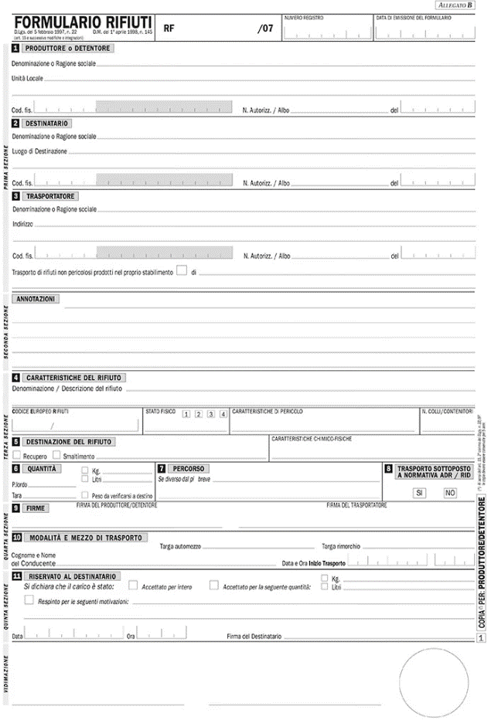

(*6): Bisogna indicare il luogo di produzione che potrebbe essere diverso dalla sede del detentore indicare il Codice Fiscale, non la P.IVA

(*4): Bisogna indicare il luogo di destinazione che potrebbe essere diverso dalla sede del destinatario indicare il Codice Fiscale, non la P.IVA

(*5): Bisogna indicare il Codice Fiscale, non la P.IVA

(*1): il codice CER del rifiuto è composto da 6 cifre
lo stato fisico può essere polverulento (1), solido non polverulento (2), fangoso palabile (3), liquido (4)

(*3): rifiuto destinato a recupero o smaltimento

 | (*2): per i quantitativi fare riferimento al peso verificato a destino

